下载
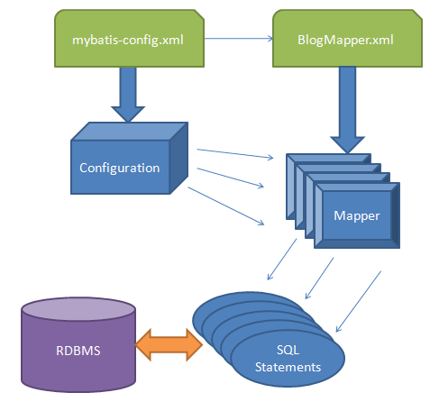
 | http://lzh166.iteye.com/blog/1050911
1 | ibatis本是apache的一个开源项目，2010年这个项目由apache software foundation 迁移到了google code，并且改名为mybatis。
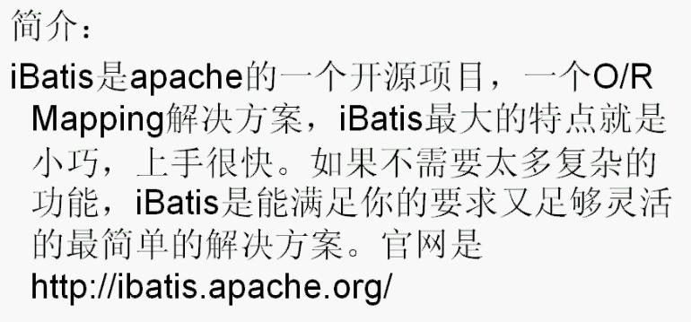

 | http://code.google.com/p/mybatis/
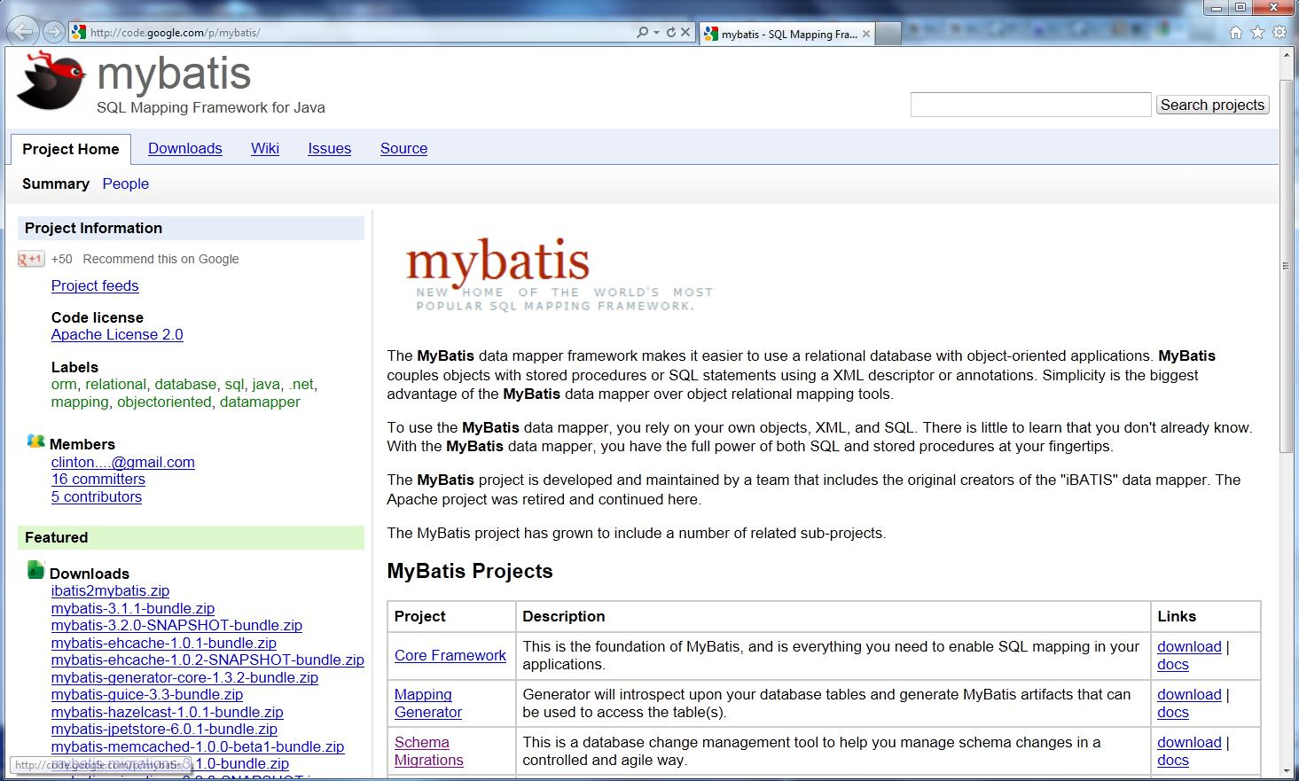

2 | 下载Core Framework并解压
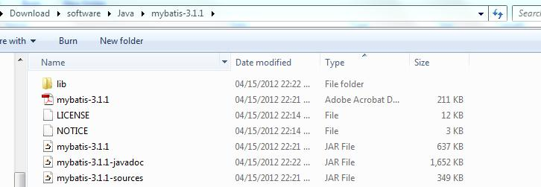

3 | 框架

开发环境与CRUD
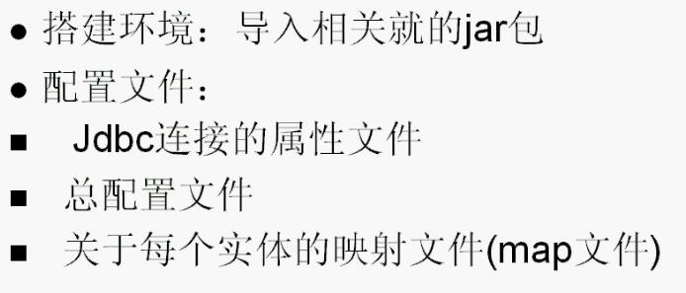
1

2 | Eclipse里新建web 项目。拷贝mysql和mybatis的jar包到WEB-INF\lib里。
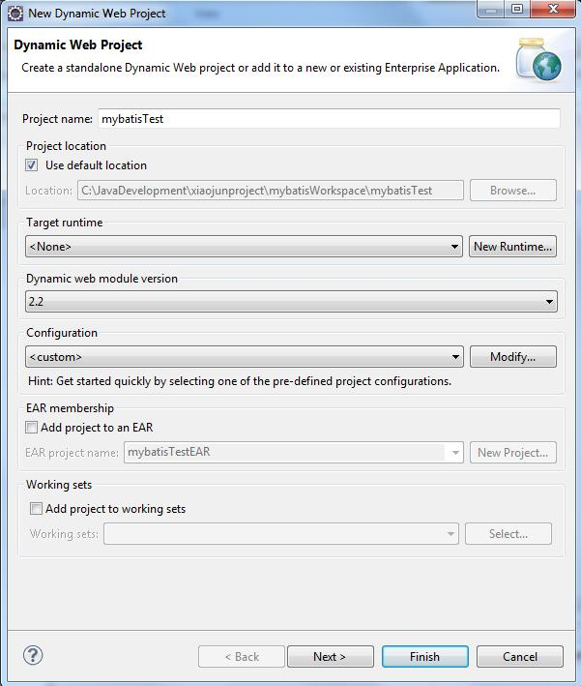

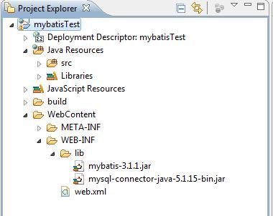

3 | 创建com.joe.mybatis包。
 | 在此包里新建mybatisConfig.xml文件，文件内容如下：

<?xml version="1.0" encoding="UTF-8" ?>
<!DOCTYPE configuration PUBLIC "-//mybatis.org//DTD Config 3.0//EN" "http://mybatis.org/dtd/mybatis-3-config.dtd">
<configuration>
<environments default="development">
<environment id="development">
<transactionManager type="JDBC"/>
<dataSource type="POOLED">
<property name="driver" value="com.mysql.jdbc.Driver"/>
<property name="url" value="jdbc:mysql://localhost:3306/joexiao?useUnicode=true&amp;characterEncoding=UTF-8"/>
<property name="username" value="root"/>
<property name="password" value="admin"/>
</dataSource>
</environment>
</environments>
<mappers>
<mapper resource="com/joe/mybatis/model/UserMapper.xml"/>
</mappers>
</configuration>

 | 我的mysql里确实是有joexiao这个database的。
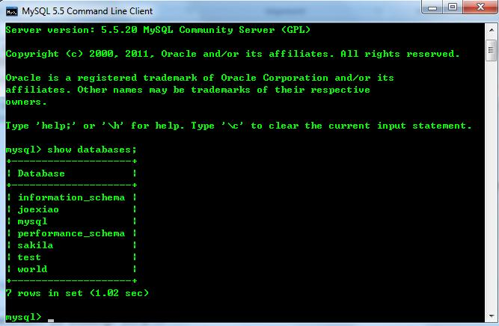

 | 再新建TestMybatis3.java，作运行测试mybatis用。

4 | 在com.joe.mybatis包下建新package：model。在这新包里建立UserMapper.xml和User.java.
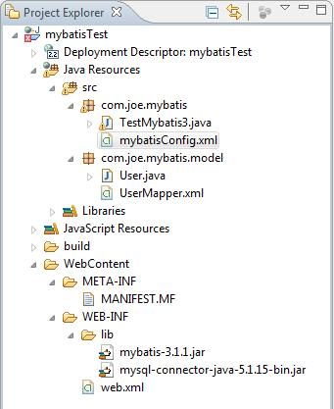

 | UserMapper.xml的内容先待定。

 | User.java要求实现序列化接口，里面是一些getter/setter方法。重写toString()方法方便测试。
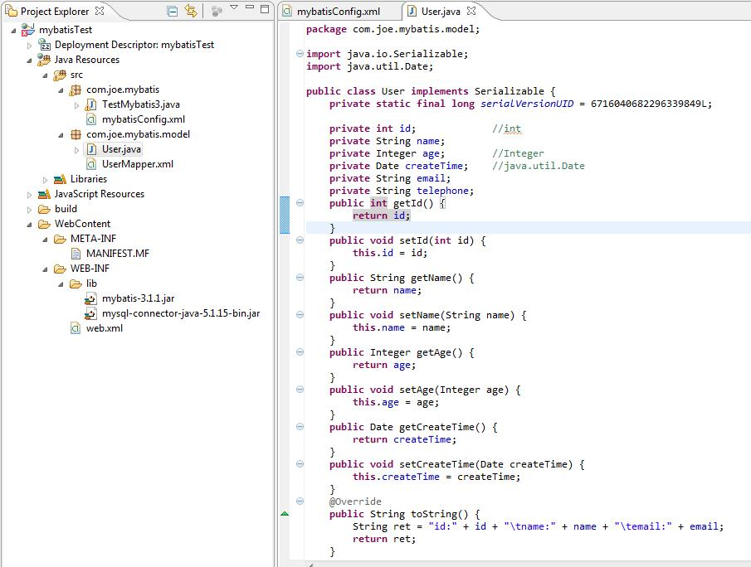

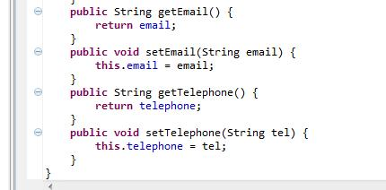

5 | 数据库的初始信息(contact_number 名字特地没有设置成telephone)：

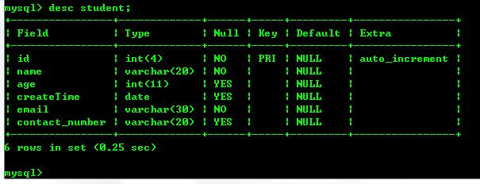

 | create table student(
 |  | id int(4) not null primary key auto_increment,
 |  | name varchar(20) not null,
 |  | age int(11) DEFAULT NULL,
 |  | createTime date DEFAULT NULL,
 |  | email varchar(30) not null,
 |  | contact_number varchar(20)
 | );

6 | 设置UserMapper.xml,先做插入操作。
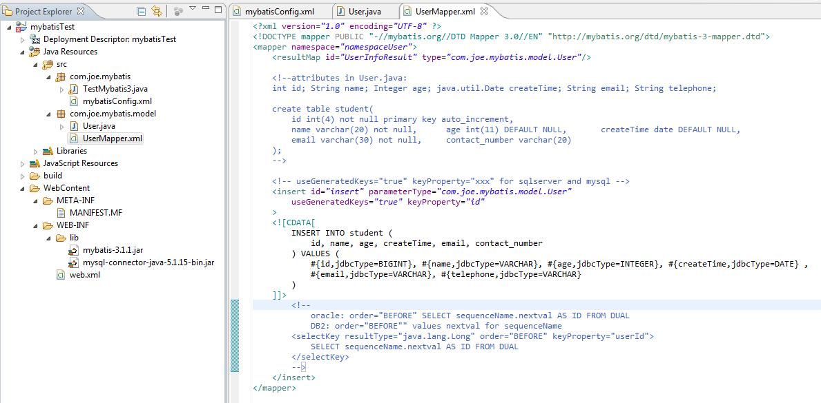

7 | TestMybatis3.java里填写相应的测试代码。
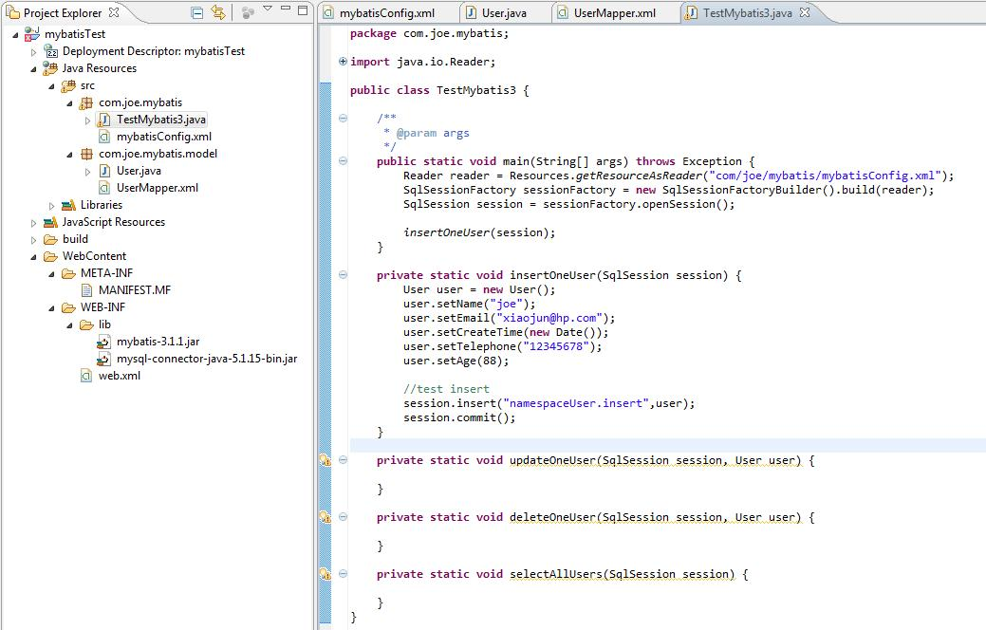

8 | 运行。并检查数据库，发现有新记录。证明插入成功。

9 | 测试查询一条记录并进行修改。
 | 查询一条记录的UserMapper配置信息。它们和上面的insert元素同级。
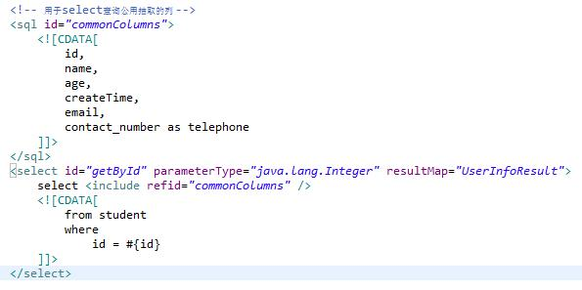

 | 修改测试类，测试这个查询能否正确获得数据。
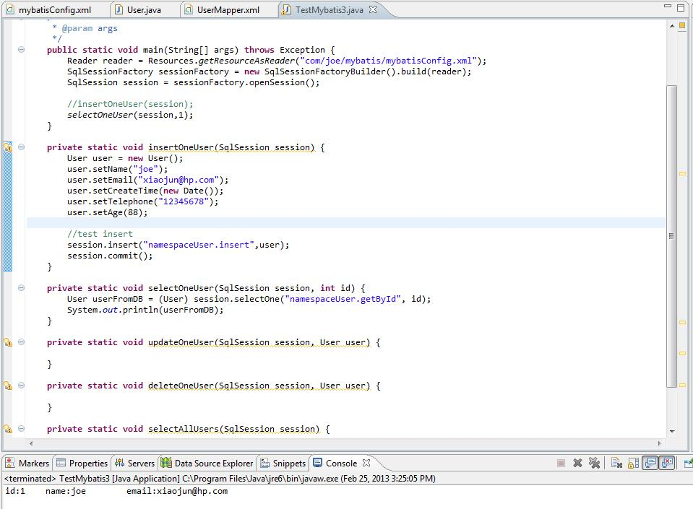

 | 现在再进行修改操作。
 | UserMapper.xml里新加update元素，它也是和Insert同级。
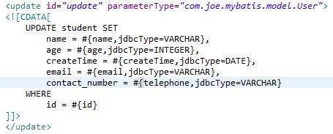

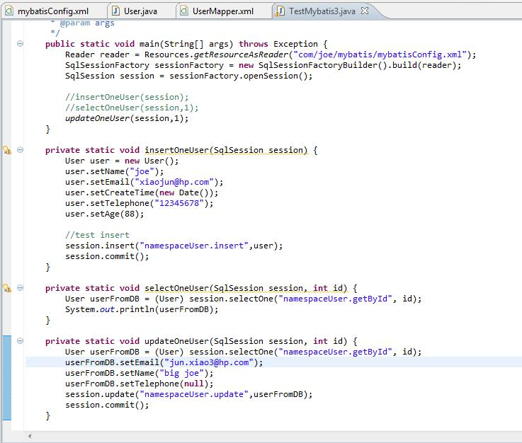

 | 运行并检查数据库的变化：
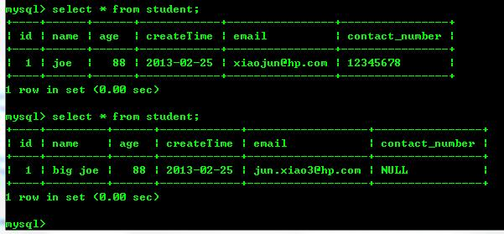

 | 可看出，确实发生了变化。

10 | 测试删除一条记录。我故意把int设置成它的包装类java.lang.Integer，看看能否正常工作。

 | 代码编写完运行，可看到再从db里取来的user已经为null了。
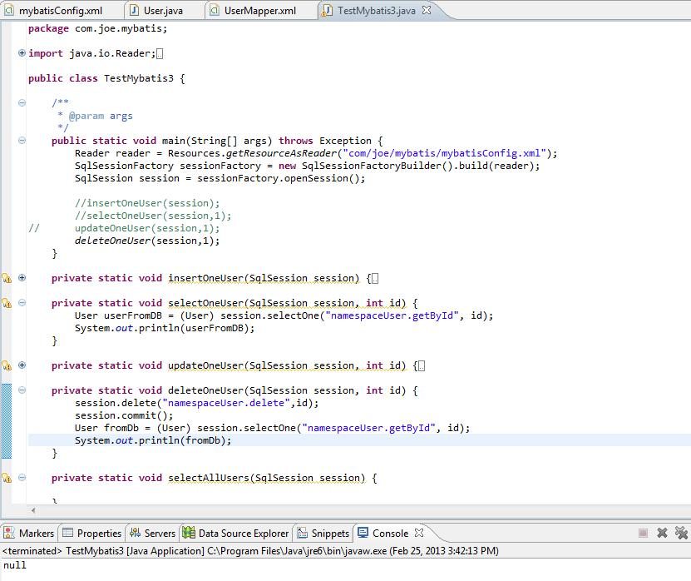

11 | 查询多条记录。
 | 先插入4条记录，如下：
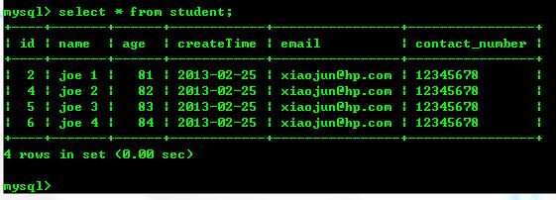

 | UserMapper.xml里添加相应的配置：
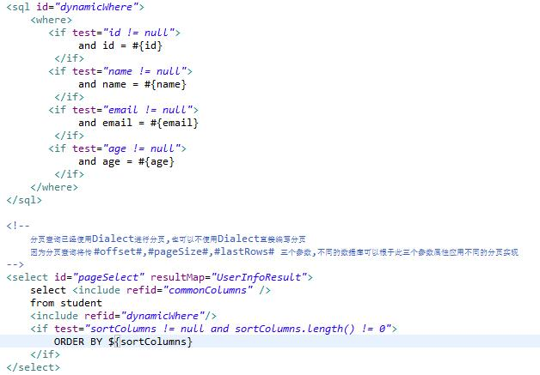

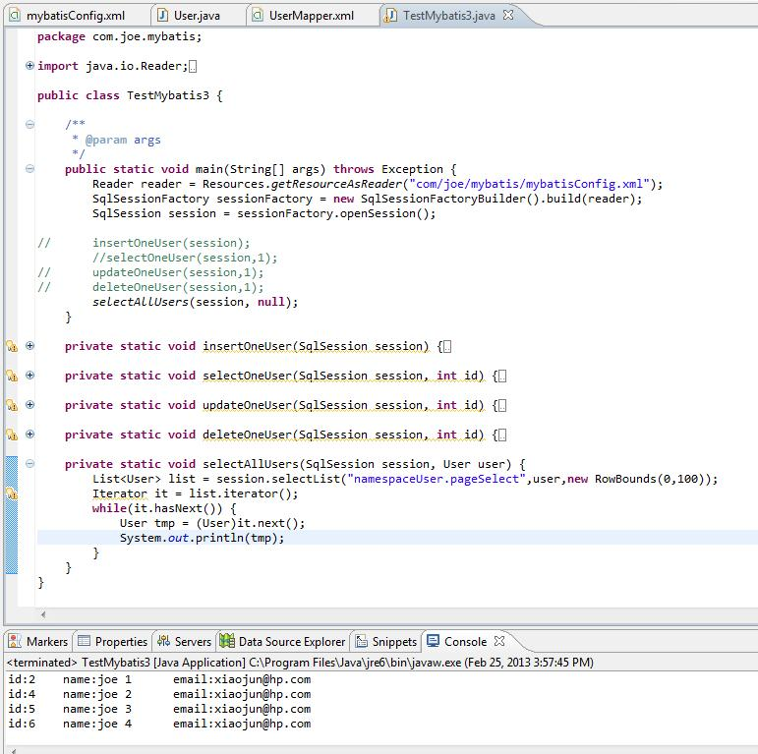

12 | 完整的UserMapper.xml
<?xml version="1.0" encoding="UTF-8" ?>
<!DOCTYPE mapper PUBLIC "-//mybatis.org//DTD Mapper 3.0//EN" "http://mybatis.org/dtd/mybatis-3-mapper.dtd">
<mapper namespace="namespaceUser">
<resultMap id="UserInfoResult" type="com.joe.mybatis.model.User"/>
<!--attributes in User.java:
int id;String name; Integer age; java.util.Date createTime; String email; String telephone;
create table student(
id int(4) not null primary key auto_increment,
name varchar(20) not null,age int(11) DEFAULT NULL,createTime date DEFAULT NULL,
email varchar(30) not null,contact_number varchar(20)
);
-->
<!-- useGeneratedKeys="true" keyProperty="xxx" for sqlserver and mysql -->
<insert id="insert" parameterType="com.joe.mybatis.model.User"
useGeneratedKeys="true" keyProperty="id"
>
<![CDATA[
INSERT INTO student (
id, name, age, createTime, email, contact_number
) VALUES (
#{id,jdbcType=BIGINT}, #{name,jdbcType=VARCHAR}, #{age,jdbcType=INTEGER}, #{createTime,jdbcType=DATE} ,
#{email,jdbcType=VARCHAR}, #{telephone,jdbcType=VARCHAR}
)
]]>
<!--
oracle: order="BEFORE" SELECT sequenceName.nextval AS ID FROM DUAL
DB2: order="BEFORE"" values nextval for sequenceName
<selectKey resultType="java.lang.Long" order="BEFORE" keyProperty="userId">
SELECT sequenceName.nextval AS ID FROM DUAL
</selectKey>
-->
</insert>
<!-- 用于select查询公用抽取的列 -->
<sql id="commonColumns">
<![CDATA[
id,
name,
age,
createTime,
email,
contact_number as telephone
]]>
</sql>
<select id="getById" parameterType="int" resultMap="UserInfoResult">
select <include refid="commonColumns" />
<![CDATA[
from student
where
id = #{id}
]]>
</select>
<update id="update" parameterType="com.joe.mybatis.model.User">
<![CDATA[
UPDATE student SET
name = #{name,jdbcType=VARCHAR},
age = #{age,jdbcType=INTEGER},
createTime = #{createTime,jdbcType=DATE},
email = #{email,jdbcType=VARCHAR},
contact_number = #{telephone,jdbcType=VARCHAR}
WHERE
id = #{id}
]]>
</update>
<delete id="delete" parameterType="java.lang.Integer">
<![CDATA[
delete from student where id = #{id}
]]>
</delete>
<sql id="dynamicWhere">
<where>
<if test="id != null">
and id = #{id}
</if>
<if test="name != null">
and name = #{name}
</if>
<if test="email != null">
and email = #{email}
</if>
<if test="age != null">
and age = #{age}
</if>
</where>
</sql>
<!--
分页查询已经使用Dialect进行分页,也可以不使用Dialect直接编写分页
因为分页查询将传 #offset#,#pageSize#,#lastRows# 三个参数,不同的数据库可以根于此三个参数属性应用不同的分页实现
-->
<select id="pageSelect" resultMap="UserInfoResult">
select <include refid="commonColumns" />
from student
<include refid="dynamicWhere"/>
<if test="sortColumns != null and sortColumns.length() != 0">
ORDER BY ${sortColumns}
</if>
</select>
</mapper>

